แบ่ง 22 Group
อุปกรณ์ | เว็บสั่งซื้อ | ราคา | มีอยู่ | ซื้อเพิ่ม
Arduino x22 |  |  | 14 | 0 | 0
 |  |  | 11 | 0 | 0
สาย x22 | https://bit.ly/3v0I4bp | 30 | 16 | 6 | 180
BreadBoard x22 | https://bit.ly/3dBZLbC | 35 | 16 | 6 | 210
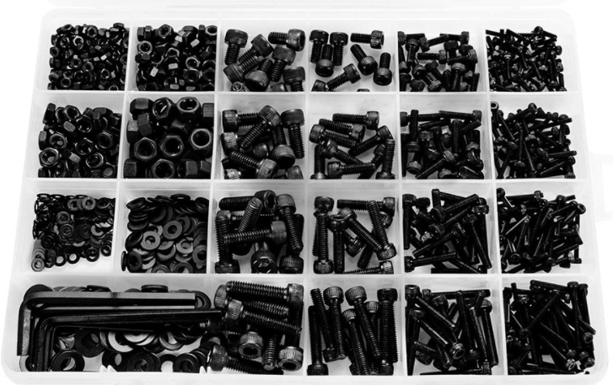 ชุดสกรู | https://bit.ly/3eioL6J | 398 |  | 2 | 796
LED 5หลอด/1กลุ่ม | https://bit.ly/2Q379DX |  | ครบ | 0 | 0
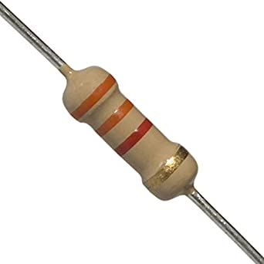 Resistor 5ตัว/1กลุ่ม | https://bit.ly/3gwS4FB | 5 | - | 11 | 55
Button |  |  | ครบ | 0 | 0
Potentiometer x 1 | https://bit.ly/3dsjDO0 | 10 | 11 | 11 | 110
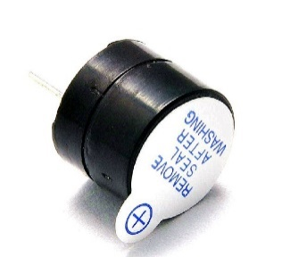 Buzzer x1 | https://bit.ly/32oPzwx | 6 | 14 | 8 | 48
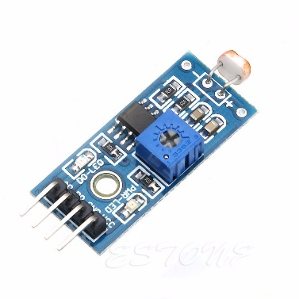 Light x1 | https://bit.ly/32rA5rA | 30 | 11 | 11 | 330
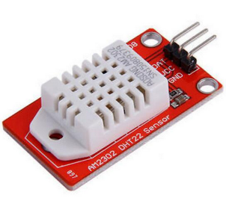 DHT22 x1 | https://bit.ly/3txCayo | 150 | 11 | 11 | 1650
Ultra x1 | https://bit.ly/3e7QMhn | 40 | 11 | 11 | 440
LCD x1 | https://bit.ly/3ttscxF | 120 | 23 | 0 | 0
Servo x1 | https://bit.ly/3ectqHl | 60 | 3 | 19 | 1140
Dcmotor x1 | https://bit.ly/3dp3bOx | 20 | 16 | 6 | 120
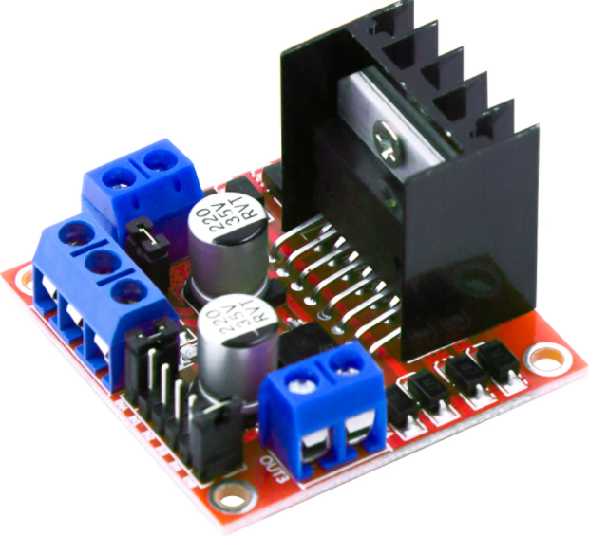 L298N x1 | https://bit.ly/3gjKT3o | 150 | 3 | 19 | 2850
ถ่าน 2ก้อน/1กลุ่ม | https://bit.ly/32o5OtM | 70 | 14 | 30 | 2100
รางถ่าน x1 | https://bit.ly/3tBHn8l | 20 | 13 | 9 | 180
สายแพร | https://bit.ly/2Qxm6Ov |  | ครบ | 0 | 0
 |  |  |  | รวม | 10209 | บาท

